品目グループ-設定値
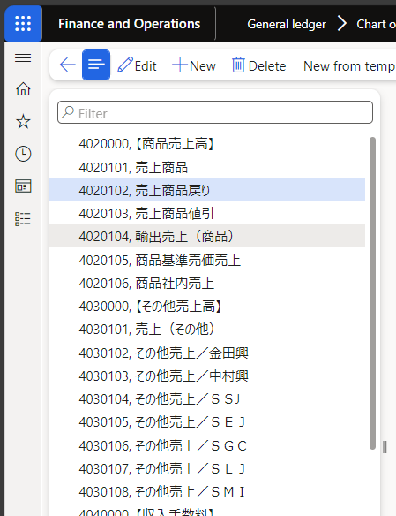
品目グループ-設定値
 |  |  |  | 「品目グループの転記-設定値」参照 |  | 「品目グループの転記-設定値」参照 |  | 「品目グループの転記-設定値」参照 |  | 「品目グループの転記-設定値」参照
パラメータ設定一覧へ |  |  |  | ↓ |  | ↓ |  | ↓ |  | ↓
 | # | 品目グループ |  | 販売注文 |  | 発注書 |  | 在庫 |  | 生産 |  | 設定 |  |  | 倉庫
 |  | 品目グループ | 名前 | 勘定タイプ | 主勘定 | 勘定タイプ | 主勘定 | 勘定タイプ | 主勘定 | 勘定タイプ | 主勘定 | 予測＞既定の品目配賦キー | 購買税＞品目消費税グループ | 消費税＞品目消費税グループ | 必要なフィルター＞フィルター コード 1 の使用 | 必要なフィルター＞フィルター コード 2 の使用 | 必要なフィルター＞フィルター コード 3 の使用 | 必要なフィルター＞フィルター コード 4 の使用 | 必要なフィルター＞フィルター コード 5 の使用 | 必要なフィルター＞フィルター コード 6 の使用 | 必要なフィルター＞フィルター コード 7 の使用 | 必要なフィルター＞フィルター コード 8 の使用 | 必要なフィルター＞フィルター コード 9 の使用 | 必要なフィルター＞フィルター コード 10 の使用 | 品目グループ フィルター＞品目グループにフィルター コード 1 を割り当てます | 品目グループ フィルター＞品目グループにフィルター コード 2 を割り当てます | 品目グループ フィルター＞品目グループにフィルター コード 3 を割り当てます | 品目グループ フィルター＞品目グループにフィルター コード 4 を割り当てます | 品目グループ フィルター＞品目グループにフィルター コード 5 を割り当てます | 品目グループ フィルター＞品目グループにフィルター コード 6 を割り当てます | 品目グループ フィルター＞品目グループにフィルター コード 7 を割り当てます | 品目グループ フィルター＞品目グループにフィルター コード 8 を割り当てます | 品目グループ フィルター＞品目グループにフィルター コード 9 を割り当てます | 品目グループ フィルター＞品目グループにフィルター コード 10 を割り当てます
 |  | 文字列 | 文字列 |  |  |  |  |  |  |  |  | 既定の品目配賦キー（ユーザー定義） | 品目消費税グループ（ユーザー定義） | 品目消費税グループ（ユーザー定義） | チェック有/チェック無 | チェック有/チェック無 | チェック有/チェック無 | チェック有/チェック無 | チェック有/チェック無 | チェック有/チェック無 | チェック有/チェック無 | チェック有/チェック無 | チェック有/チェック無 | チェック有/チェック無 | チェック有/チェック無 | チェック有/チェック無 | チェック有/チェック無 | チェック有/チェック無 | チェック有/チェック無 | チェック有/チェック無 | チェック有/チェック無 | チェック有/チェック無 | チェック有/チェック無 | チェック有/チェック無
 | 1 | Dummy | ダミー勘定 |  |  |  |  |  |  |  |  | - | - | - | チェック無 | チェック無 | チェック無 | チェック無 | チェック無 | チェック無 | チェック無 | チェック無 | チェック無 | チェック無 | チェック無 | チェック無 | チェック無 | チェック無 | チェック無 | チェック無 | チェック無 | チェック無 | チェック無 | チェック無
科目的には
・製品分類で売上科目は分かれていない。
・値引きは別科目で分かれている。
・国内/国外（輸出）では科目が分かれている。
・商品基準売価売上は不明、社内売上があるのかも不明
だが、以上より本PJでは科目としては値引きかそれ以外かで分かれていればよいが、Dummy勘定なので品目Gは1本化してもよい。
※他要件（IF連携で渡す項目として使用しないのであれば。）
 | 2 | 値引き値増し | 値引き・値増し（ダミー勘定） |  |  |  |  |  |  |  |  | - | - | - | チェック無 | チェック無 | チェック無 | チェック無 | チェック無 | チェック無 | チェック無 | チェック無 | チェック無 | チェック無 | チェック無 | チェック無 | チェック無 | チェック無 | チェック無 | チェック無 | チェック無 | チェック無 | チェック無 | チェック無
 | 3
 | 4
 | 5

注文入力期限-設定値
注文入力期限-設定値

パラメータ設定一覧へ
 | # | 注文入力期限
 |  | サイト | 選択 | 注文入力期限グループ | 選択 | 月曜 | 火曜 | 水曜 | 木曜 | 金曜 | 土曜 | 日曜
 |  | すべて/限定 | サイト（ユーザー定義） | すべて/限定 | 注文入力期限グループ（ユーザー定義） | 時刻 | 時刻 | 時刻 | 時刻 | 時刻 | 時刻 | 時刻
 | 1 | すべて |  | すべて |  | 23:59:00 | 23:59:00 | 23:59:00 | 23:59:00 | 23:59:00 | 23:59:00 | 23:59:00
 | 2
 | 3
 | 4
 | 5

※1行目は既定で登録されているため、
削除不可。

